案例汇总 -月
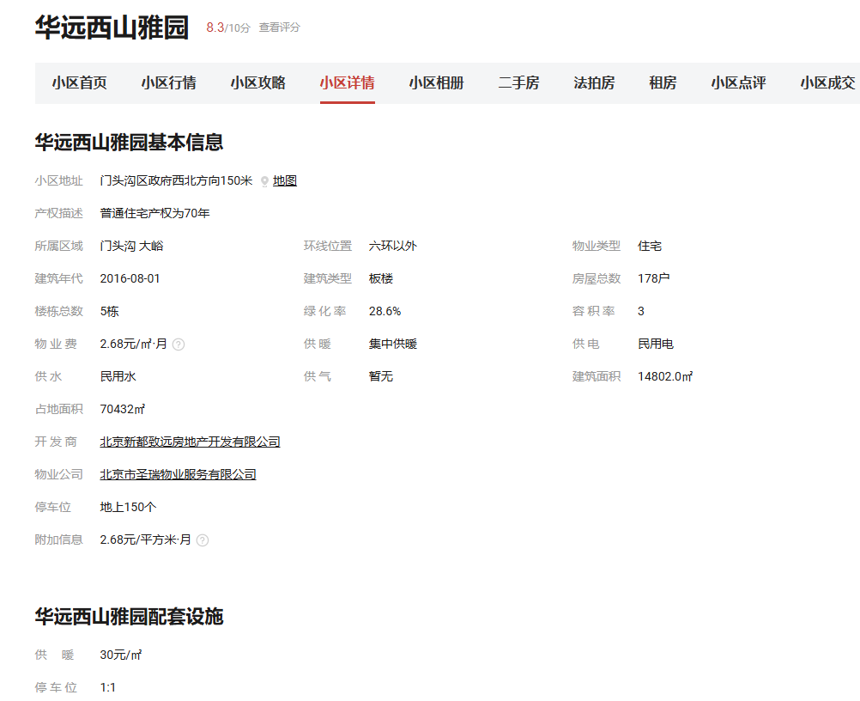
行业主管部门监测数据 |  |  |  |  |  |  | 估价机构市场调查数据 |  |  |  |  |  |  | 估价机构机构监测数据
序号 | 项目名 | 季度 | 月份 | 租金单价（元/平方米·月） | 均价 |  | 序号 | 项目名 | 季度 | 月份 | 租金单价（元/平方米·月） | 均价 |  | 序号 | 项目名 | 季度 | 月份 | 租金单价（元/平方米·月） | 均价
 | 华远西山雅园 | 2024年一季度 | 2024-4 | 58.21 | 59.77 |  | 1 | 华远西山雅园 | 2024年一季度 | 2024-4 | 49.21 | 53.23 |  | 1 | 华远西山雅园 | 2024年一季度 | 2024-4 | 56.2 | 56.08
1 |  |  | 2024-5 | 64 |  |  |  |  |  | 2024-5 | 60.1 |  |  |  |  |  | 2024-5 | 56.49
 |  |  | 2024-6 | 57.1 |  |  |  |  |  | 2024-6 | 50.37 |  |  |  |  |  | 2024-6 | 55.54
 |  | 2024年三季度 | 2024-7 | 54.7 | 56.86 |  |  |  | 2024年三季度 | 2024-7 | 60.47 | 56.04 |  |  |  | 2024年三季度 | 2024-7 | 52.83 | 52.7
 |  |  | 2024-8 | 62.75 |  |  |  |  |  | 2024-8 | —— |  | 2 |  |  |  | 2024-8 | 51.94
 |  |  | 2024-9 | 53.12 |  |  |  |  |  | 2024-9 | 51.61 |  |  |  |  |  | 2024-9 | 53.32
 |  | 2024年四季度 | 2024-10 | 52.15 | 55.76 |  |  |  | 2024年四季度 | 2024-10 | 63.41 | 63.41 |  |  |  | 2024年四季度 | 2024-10 | 52.66 | 51.38
 |  |  | 2024-11 | —— |  |  |  |  |  | 2024-11 | —— |  | 3 |  |  |  | 2024-11 | 51.21
 |  |  | 2024-12 | 59.37 |  |  |  |  |  | 2024-12 | —— |  |  |  |  |  | 2024-12 | 50.28
 |  | 2025年一季度 | 2025-1 | 72.64 | 57.28 |  |  |  | 2025年一季度 | 2025-1 | —— | 43.75 |  |  |  | 2025年一季度 | 2025-1 | 51.85 | 55.5
 |  |  | 2025-2 | 51.96 |  |  |  |  |  | 2025-2 | 43.75 |  | 2 |  |  |  | 2025-2 | 57.47
 |  |  | 2025-3 | 47.24 |  |  |  |  |  | 2025-3 | —— |  |  |  |  |  | 2025-3 | 57.19
均价 |  |  |  | 57.57 | 57.57 |  | 均价 |  |  |  | 54.13 | 54.13 |  | 均价 |  |  |  | 53.92 | 53.92
2 | 金泰丽湾悦栖山 | 2024年一季度 | 2024-4 | 49.65 | 51.94 |  | 2 | 金泰丽湾悦栖山 | 2024年一季度 | 2024-4 | 50.8 | 53.8 |  | 2 | 金泰丽湾悦栖山 | 2024年一季度 | 2024-4 | 59.78 | 57.93
 |  |  | 2024-5 | 56.76 |  |  |  |  |  | 2024-5 | 48.71 |  |  |  |  |  | 2024-5 | 59.05
 |  |  | 2024-6 | 49.4 |  |  |  |  |  | 2024-6 | 61.9 |  |  |  |  |  | 2024-6 | 54.95
 |  | 2024年三季度 | 2024-7 | 56.49 | 52.32 |  |  |  | 2024年三季度 | 2024-7 | 54.07 | 54.07 | 2 |  |  | 2024年三季度 | 2024-7 | 58.99 | 58.48
 |  |  | 2024-8 | 46.83 |  |  |  |  |  | 2024-8 | —— |  | 2 |  |  |  | 2024-8 | 58.91
 |  |  | 2024-9 | 53.64 |  |  |  |  |  | 2024-9 | —— |  |  |  |  |  | 2024-9 | 57.55
 |  | 2024年四季度 | 2024-10 | 41.93 | 47.33 |  |  |  | 2024年四季度 | 2024-10 | 44.77 | 51.17 |  |  |  | 2024年四季度 | 2024-10 | 53.62 | 60.94
 |  |  | 2024-11 | 51.25 |  |  |  |  |  | 2024-11 | 51.61 |  |  |  |  |  | 2024-11 | 62.58
 |  |  | 2024-12 | 48.81 |  |  |  |  |  | 2024-12 | 57.14 |  |  |  |  |  | 2024-12 | 66.61
 |  | 2025年一季度 | 2025-1 | 47.09 | 47.22 |  |  |  | 2025年一季度 | 2025-1 | —— | 49 |  |  |  | 2025年一季度 | 2025-1 | 63.66 | 58.89
 |  |  | 2025-2 | 43.6 |  |  |  |  |  | 2025-2 | —— |  |  |  |  |  | 2025-2 | 57.01
 |  |  | 2025-3 | 50.97 |  |  |  |  |  | 2025-3 | 49 |  |  |  |  |  | 2025-3 | 56
均价 |  |  |  | 49.7 | 49.7 |  | 均价 |  |  |  | 52.25 | 52.25 |  | 均价 |  |  |  | 59.06 | 59.06
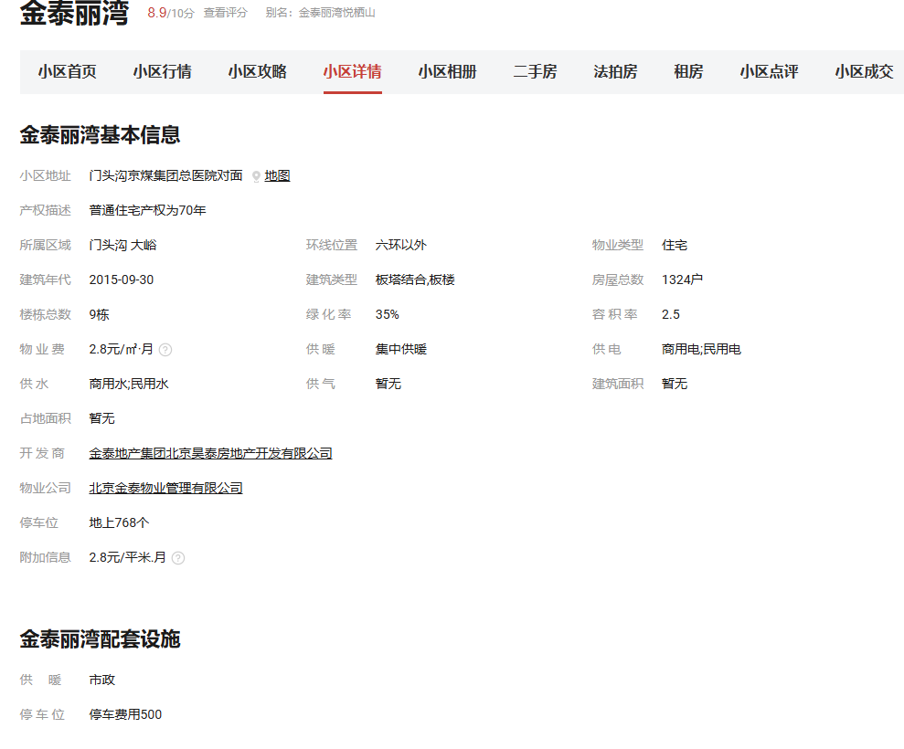
3 | 中门家园 | 2024年一季度 | 2024-4 | 39.84 | 41.22 |  | 3 | 中门家园 | 2024年一季度 | 2024-4 | 36.67 | 38.89 |  | 3 | 中门家园 | 2024年一季度 | 2024-4 | 44.58 | 49.1
 |  |  | 2024-5 | 47.05 |  |  |  |  |  | 2024-5 | —— |  |  |  |  |  | 2024-5 | 50.81
 |  |  | 2024-6 | 36.78 |  |  |  |  |  | 2024-6 | 41.1 |  |  |  |  |  | 2024-6 | 51.9
 |  | 2024年三季度 | 2024-7 | 44.03 | 40.95 |  |  |  | 2024年三季度 | 2024-7 | 45.62 | 45.9 |  |  |  | 2024年三季度 | 2024-7 | 44.03 | 44.04
 |  |  | 2024-8 | 39.44 |  |  |  |  |  | 2024-8 | 46.18 |  |  |  |  |  | 2024-8 | 44.08
 |  |  | 2024-9 | 39.37 |  |  |  |  |  | 2024-9 | —— |  | 2 |  |  |  | 2024-9 | 44.02
 |  | 2024年四季度 | 2024-10 | 46.77 | 40.87 |  |  |  | 2024年四季度 | 2024-10 | —— | —— |  |  |  | 2024年四季度 | 2024-10 | 43.98 | 44.31
 |  |  | 2024-11 | 40.71 |  |  |  |  |  | 2024-11 | —— |  | 3 |  |  |  | 2024-11 | 44.27
 |  |  | 2024-12 | 35.12 |  |  |  |  |  | 2024-12 | —— |  |  |  |  |  | 2024-12 | 44.68
 |  | 2025年一季度 | 2025-1 | 48.88 | 47.06 |  |  |  | 2025年一季度 | 2025-1 | —— | 43.99 |  |  |  | 2025年一季度 | 2025-1 | 44.3 | 44.33
 |  |  | 2025-2 | 45.24 |  |  |  |  |  | 2025-2 | 43.99 |  |  |  |  |  | 2025-2 | 44.66
 |  |  | 2025-3 | —— |  |  |  |  |  | 2025-3 | —— |  |  |  |  |  | 2025-3 | 44.03
均价 |  |  |  | 42.11 | 42.11 |  | 均价 |  |  |  | 42.71 | 42.71 |  | 均价 |  |  |  | 45.45 | 45.45

案例汇总
序号 | 项目名 | 城研 | 市场 | 中指 | 均价 | 物业费 | 供暖费 | 不含物业、供暖租金 | 税费 | 不含物业、供暖、税费
1 | 华远西山雅园 | 57.57 | 54.13 | 53.92 | 55.21 | 2.68 | 2.5 | 50.03 | 1.19 | 48.84
2 | 金泰丽湾悦栖山 | 49.7 | 52.25 | 59.06 | 53.67 | 2.8 | 2.5 | 48.37 | 1.15 | 47.22
3 | 中门家园 | 42.11 | 42.71 | 45.45 | 43.42 | 1.72 | 2.5 | 39.2 | 0.93 | 38.27

 |  |  |  |  |  |  |  |  | 38.27
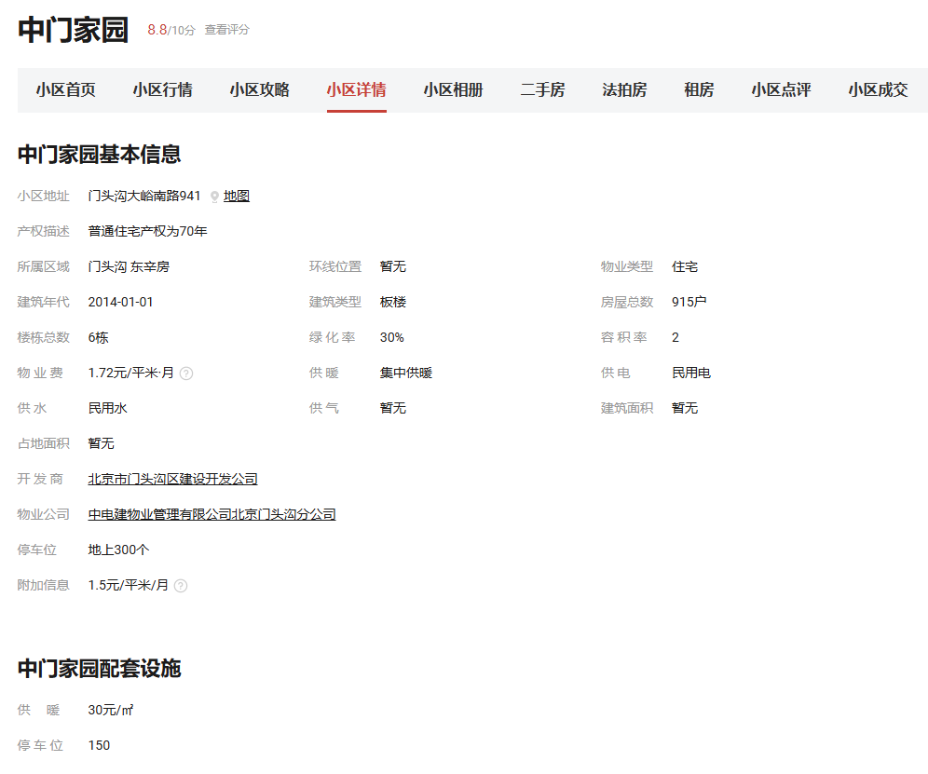

华远西山雅园
 |  |  | 华远西山雅园 | 估价机构监测数据 | 估价机构市场调查 | 行业主管部门（北京市房地产市场管理事务中心）监测数据
 |  |  | 2023-11 | 56.2 | 49.21 | 64
 |  |  | 2023-12 | 56.49 | 49.21 | 64
 |  |  | 2024-1 | 55.54 | 50.37 | 57.1
 |  |  | 2024-2 | 52.83 | 60.47 | 54.7
 |  |  | 2024-3 | 51.94 | —— | 62.75
 |  |  | 2024-4 | 53.32 | —— | 53.12
 |  |  | 2024-5 | 52.66 | 63.41 | 52.15
 |  |  | 2024-6 | 51.21 | —— | —— |  |  |  |  |  |  |  |  |  |  |  |  |  |  | 0 | 0 | 0
 |  |  | 2024-7 | 50.28 | —— | 59.37 |  |  |  |  |  |  |  |  |  |  |  |  |  |  | 0 | 0 | 0
 |  |  | 2024-8 | 51.85 | —— | 72.64 |  |  |  |  |  |  |  |  |  |  |  |  |  |  | 0 | 0 | 0
 |  |  | 2024-9 | 57.47 | 43.75 | 51.96 |  |  |  |  |  |  |  |  |  |  |  |  |  |  | 0 | 0 | 0
 |  |  | 2024-10 | 57.19 | —— | 47.24 |  |  |  |  |  |  |  |  |  |  |  |  |  |  | 0 | 0 | 0
 |  |  |  | 53.92 | 52.74 | 58.09
 |  |  |  |  |  |  |  |  |  |  |  |  |  |  |  |  |  |  |  | 东泽园 |  | 估价机构监测数据 | 估价机构市场调查 | 行业主管部门（北京市房地产市场管理事务中心）监测数据
 |  |  |  |  |  |  |  |  |  |  |  |  |  |  |  |  |  |  |  | 2023年2季度 |  | #REF! | #REF! | #REF!

金泰丽湾悦栖山
 |  |  |  |  |  |  |  |  |  |  |  |  |  |  |  |  |  |  |  | 2023年3季度 |  | #REF! | #REF! | #REF!
 |  |  |  |  |  |  |  |  |  |  |  |  |  |  |  |  |  |  |  | 2023年4季度 |  | #REF! | #REF! | #REF!
 |  |  | 金泰丽湾悦栖山 | 估价机构监测数据 | 估价机构市场调查 | 行业主管部门（北京市房地产市场管理事务中心）监测数据 |  |  |  |  |  |  |  |  |  |  |  |  |  | 2024年1季度 |  | #REF! | #REF! | #REF!
 |  |  | 2023-11 | 59.78 | 50.8 | 56.76 |  |  |  |  |  |  |  |  |  |  |  |  |  | 2024年2季度 |  | #REF! | #REF! | #REF!
 |  |  | 2023-12 | 59.05 | 48.71 | 56.76
 |  |  | 2024-1 | 54.95 | 48.71 | 56.49
 |  |  | 2024-2 | 58.99 | 54.07 | 56.49
 |  |  | 2024-3 | 58.91 | —— | 46.83
 |  |  | 2024-4 | 57.55 | —— | 53.64
 |  |  | 2024-5 | 53.62 | 44.77 | 41.93
 |  |  | 2024-6 | 62.58 | 51.61 | 51.25
 |  |  | 2024-7 | 66.61 | 57.14 | 48.81 |  |  |  |  |  |  |  |  |  |  |  |  |  | 平均月租金 |  | #REF! | #REF! | #REF!
 |  |  | 2024-8 | 63.66 | 57.14 | 47.09
 |  |  | 2024-9 | 57.01 | 57.14 | 43.6
 |  |  | 2024-10 | 56 | 49 | 50.97
 |  |  | 平均月租金 | 59.06 | 51.91 | 50.89
东泽园
 | 估价机构监测数据 | 估价机构市场调查 | 行业主管部门（北京市房地产市场管理事务中心）监测数据
2023年2季度 | 0 | 0 | 0
2023年3季度 | 0 | 0 | 0
2023年4季度 | 0 | 0 | 0
2024年1季度 | 0 | 0 | 0
2024年2季度 | 0 | 0 | 0

中门家园
 |  |  | 中门家园 | 估价机构监测数据 | 估价机构市场调查 | 行业主管部门（北京市房地产市场管理事务中心）监测数据
 |  |  | 2023-11 | 44.58 | 36.67 | 47.05
 |  |  | 2023-12 | 50.81 | 36.67 | 47.05
 |  |  | 2024-1 | 51.9 | 36.67 | 36.78
 |  |  | 2024-2 | 44.03 | 45.62 | 44.03
 |  |  | 2024-3 | 44.08 | 46.18 | 39.44
 |  |  | 2024-4 | 44.02 | —— | 39.37
 |  |  | 2024-5 | 43.98 | —— | 46.77
 |  |  | 2024-6 | 44.27 | —— | 40.71
 |  |  | 2024-7 | 44.68 | —— | 35.12
 |  |  | 2024-8 | 44.3 | —— | 48.88
 |  |  | 2024-9 | 44.66 | —— | 45.24
 |  |  | 2024-10 | 44.03 | —— | ——
 |  |  | 平均月租金 | 45.45 | 40.36 | 42.77

